Gráfico
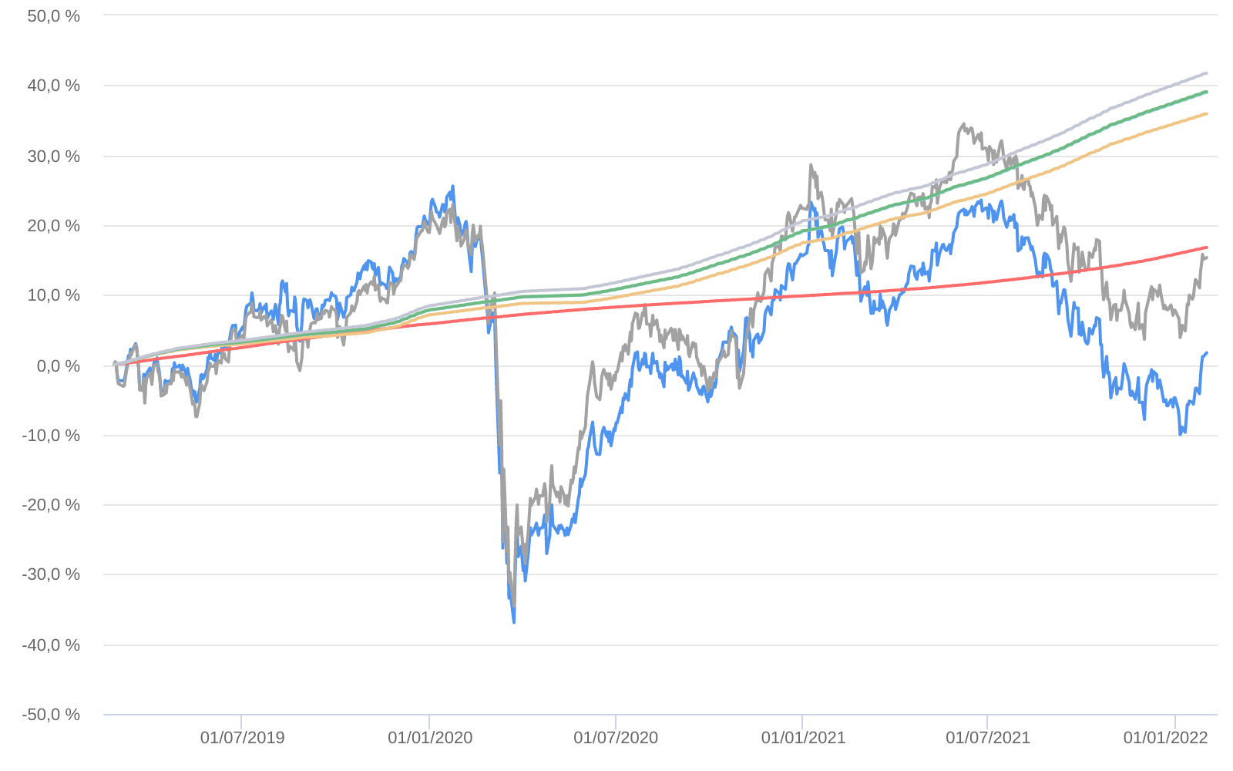
Retorno acumulado - 26/02/2019 até 31/01/2022 (diária)
 | Ativo | Retorno | Retorno YTD*
 | BRADESCO SELECTION FI AÇÕES | 1.70 % | 6.78 %
 | Ibovespa | 15.33 % | 6.98 %
 | CDI +1,00% | 16.77 % | 0.82 %
 | Índice INPC +4,00% | 35.91 % | 1.00 %
 | Índice INPC +4,79% | 38.96 % | 1.06 %
 | Índice INPC +4,82% | 39.07 % | 1.07 %
 | Índice INPC +5,500% | 41.73 % | 1.12 %

